Sheet1
Šta je Switch i kako uči MAC adrese:
https://www.youtube.com/watch?v=cah-hNfWzJs&t=27s
Za razliku od rutera koji radi sa IPv4 Address, Switch koristi MAC Address.
MAC-media access control i to je 48[b] adresa koja je spržena na mrežnu karticu od strane proizvođača.

Vidio pa ispratiti simulaciju.
Cilj vježbe jeste da se shvati to u kakvom formatu se paket prima/šalje ..

 |  |  | Ono što se na slici da primjetiti jeste to da će paket proći između 2 Ethernet protokola, stim da
 |  |  | će duž te putanje proći i kroz neke protokole koji nisu Ethernet protokoli..
 |  |  | KARAKTERISTIČNO ZA TE PROTKOLE JE TO ŠTO ISTI NEMAJU MAC Address!
 |  |  | Pitanje -koji to protokoli imaju/nemaju MAC adrese?

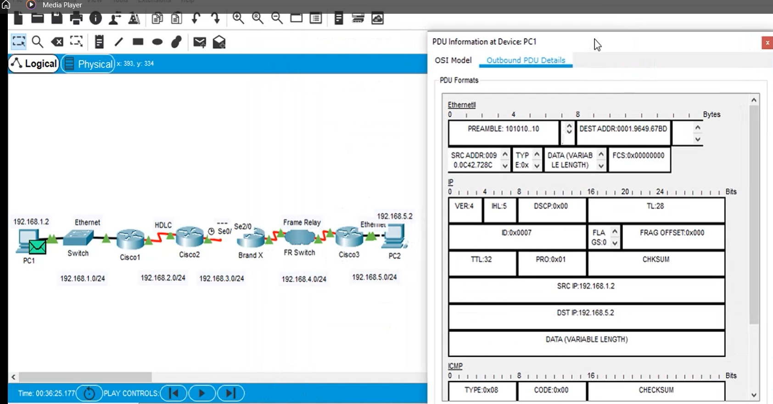
 |  |  |  | Klik na paket i otvori se menu koji u sebi nosi podatke o tome kako paket izgleda..
 |  |  |  | Primijetim da u Ethernet zaglavlju imamo MAC adrese..

 |  |  |  | Računar šalje paket..
 |  |  |  | Paket preko Switch-a dolazi na prvi ruter. Naravno Default Gateway računara
 |  |  |  | je interface rutera na koji je on povezan.
 |  |  |  | Prilikom slanja paketa, taj Default Gateway se može posmatrati kao izlazna vrata što znači
 |  |  |  | da paket koji izlazi iz mreže mora doći/proći kroz ista..

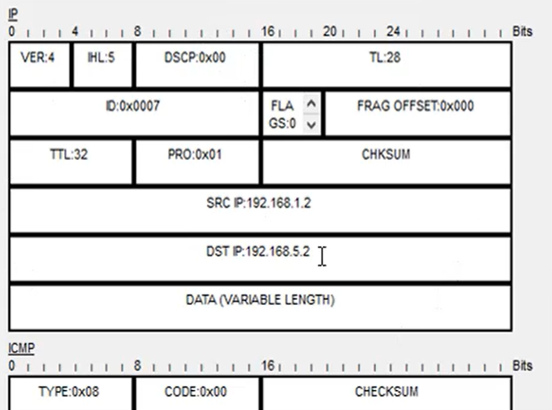
Paket tj. Frame stiže na ruter Cisco1. Taj ruter mora skroz da razvali taj Frame!
To znači da ruter mora skroz skinuti zaglavlje |  |  |  | kako bi došao do paketa

 | Tu pročita DST IP i odluči šta će sa njim.
 | Šalje ga dalje, desni interface..
 | E TU JE NJEGOVA GLAVNA DILEMA
 | "KOJI JE TO PROTOKOL KONFIGURISAN NA DESNOM INTERFEJSU!

Istom pričom se služimo duž putanje od rutera do rutera ..
Na kraju, paket(frame) stiže do računara...
Poenta ovog videa jeste da se stekne razumijevanje pakovanja/odmotavanja paketa od strane rutera kao i prolazak paketa preko različitih protokola..

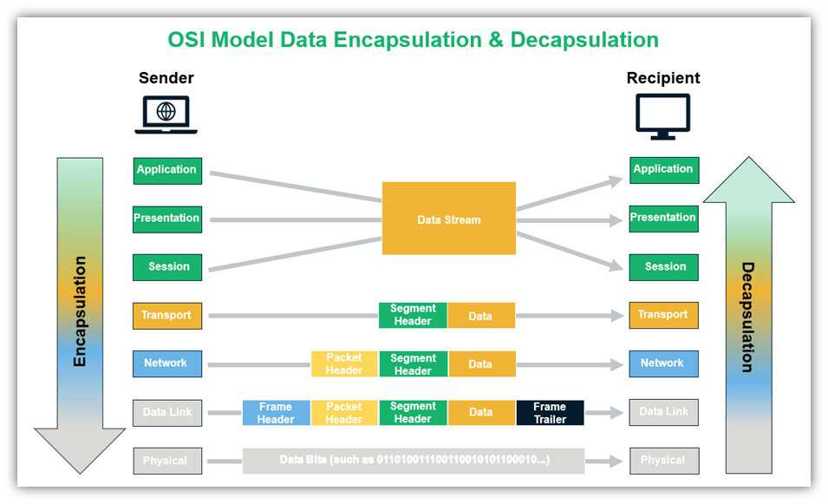
Prva stvar, jeste da razumiješ OSI model komunikacije, da znaš šta se na kojem sloju dešava/realizuje!

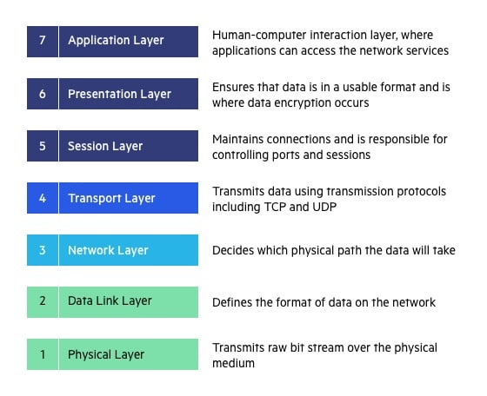

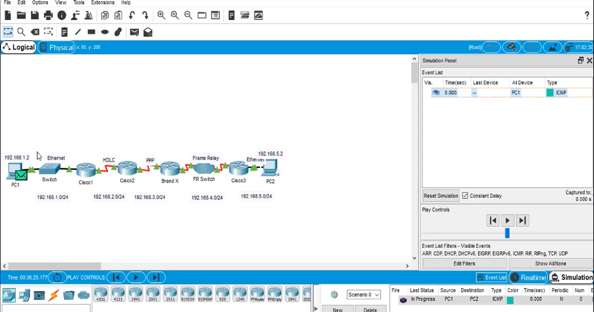

 |  |  |  |  | Frame treba da prođe kroz 5 različitih mreža, stim da imamo Ethernet protkol
 |  |  |  |  | samo u dvije..tako da će duž putanje frame prolaziti kroz različite protokole.
 |  |  |  |  | Zadatak rutera je ključna stvar i to je ono što treba da se nauči kroz ovu vježbu.
 |  |  |  |  | Ruter primi frame, razvali frame, spakuje frame i zatim da prosljeđuje dalje..

 |  |  |  | Postavljen je jedan ping( ICMP( Internet Control Message Protocol )), Source-Destination ..
 |  |  |  | Dakle frame ima da piutuje duž mreže počevši od PC1 pa sve do PC2 i nazad!!

OSI Model komunikacije ... |  | IP paket se nalazi u enkapsuliran DATA segmentu Ethernet Frame-a..
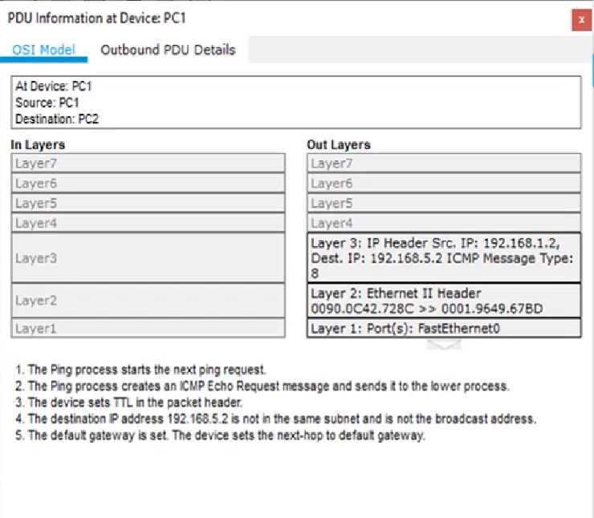
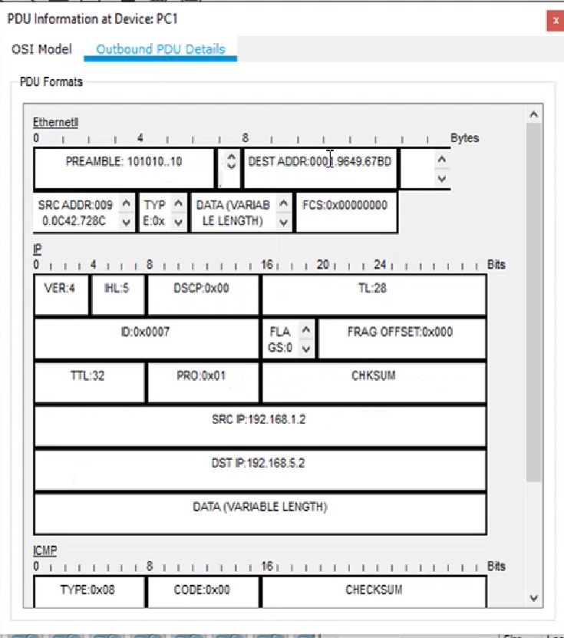

Frame je stigao do rutera CISCO1:
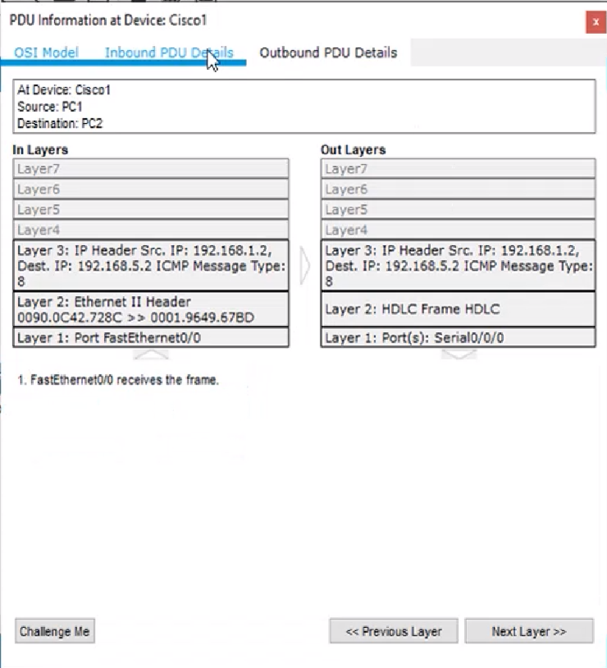

 |  |  | Vidimo da ruter komunicira na Layer3 OSI Model-a!!
 |  |  | Inbound PDU Details, frame je primljen onakav kakav je bio u izvornom obliku,
 |  |  | međutim u Outbound PDU Details već možemo da vidimo kako ruter mijenja taj paket
 |  |  | prije nego ga dalje proslijedi..
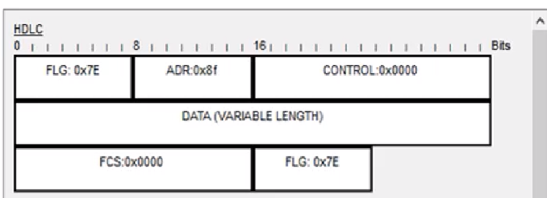

 |  |  |  |  |  | 0x8f, 8bita svi postavljeni na 1, šta ti to govori??
 |  |  |  |  |  | Adresiranje je pojednostavljeno..1/1 znaš gdje dalje treba da ideš,
 |  |  |  |  |  | nema poztrebe/smisla za Source/Destination MAC poljima..

Drugi ruter(Cisco 2) sada prima taj Frame, razvaljuje ga, čita DestinationIP iz IP paketa, na osnovu pročitanog on donosi odluku gdje dalje da šalje frame, smanjuje TTL, paket pakuje u novi frame -PPP:
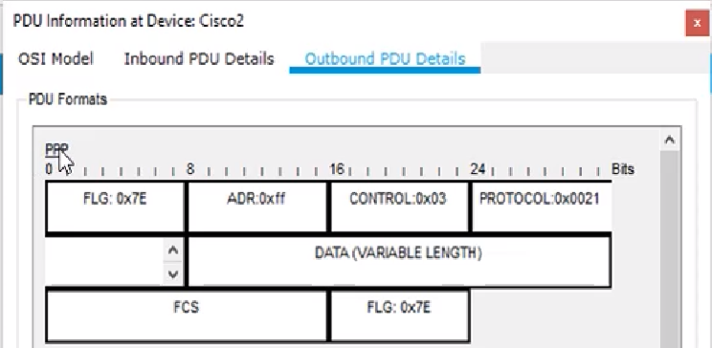

 |  |  | Point-to-Point Protocol

Frame ide dalje, prolazi kroz mrežu preko rutera BrandX, zatim i Cisco3, isto sve se dešava, primi Frame, razvali ga, iz IP paketa pročita gdje dalje da ga proslijedi, upakuje paket u novi frame i onda ga proslijedi sve dok na kraju paket ne stigne
tamo gdje treba..

